1.1
1.1.1 : Types d’organisation des systèmes éducatifs en Europe en 2023-2024
Eurydice, Structure des systèmes éducatifs européens 2023-2024, 2023.

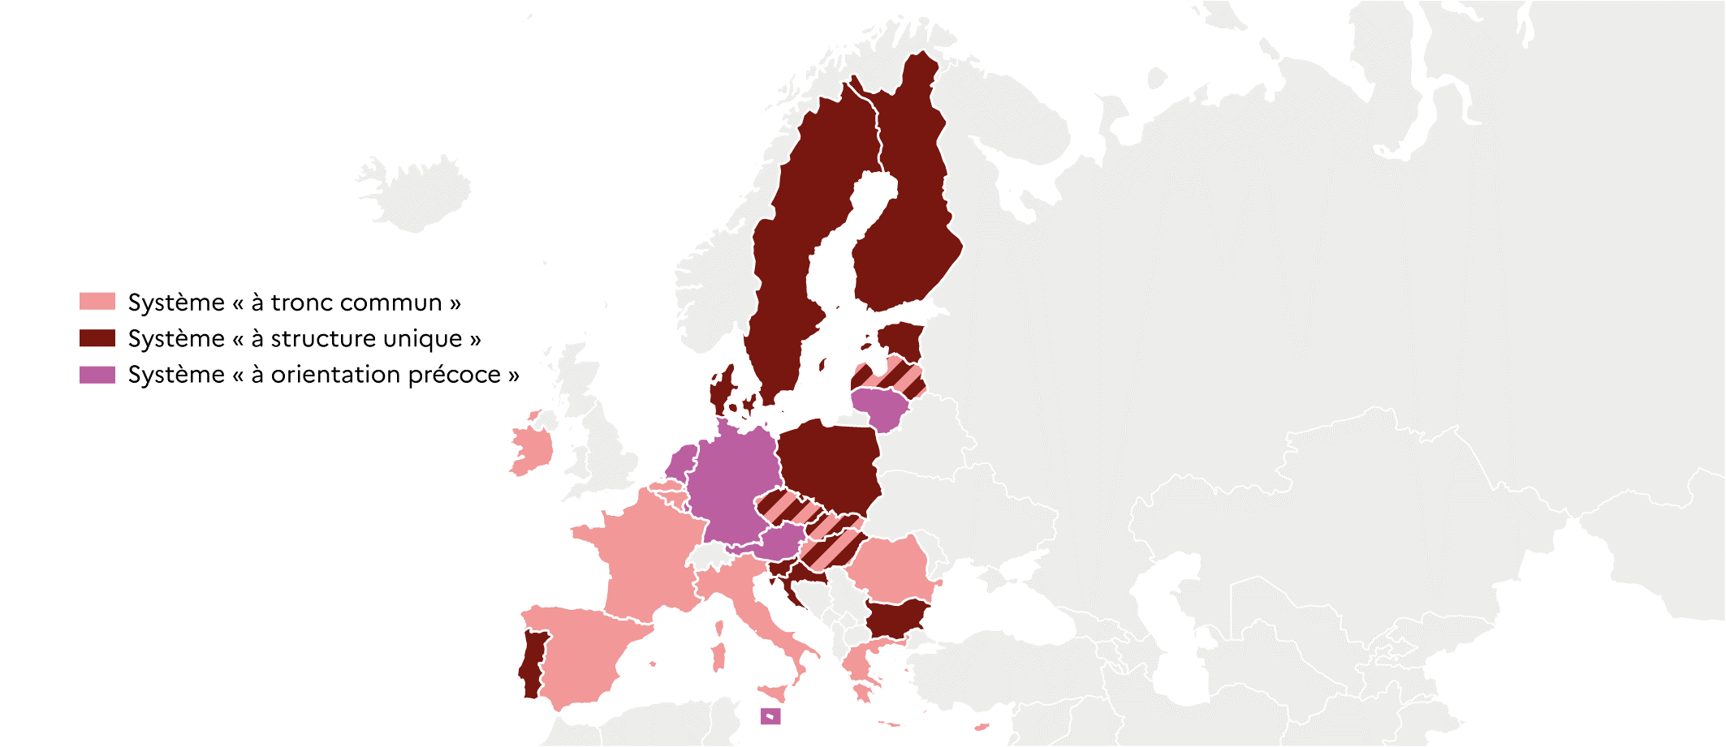
 |  | Type de système
 | BE fr | Tronc commun
 | BE nl | Tronc commun
 | BG | Structure unique
 | CZ | Structure unique + tronc commun
 | DK | Structure unique
 | DE | Orientation précoce
 | EE | Structure unique
 | IE | Tronc commun
 | EL | Tronc commun
 | ES | Tronc commun
 | FR | Tronc commun
 | HR | Structure unique
 | IT | Tronc commun
 | CY | Tronc commun
 | LV | Structure unique + tronc commun
 | LT | Orientation précoce
 | LU | Orientation précoce
 | HU | Structure unique + tronc commun
 | MT | Orientation précoce
 | NL | Orientation précoce
 | AT | Orientation précoce
 | PL | Structure unique
 | PT | Structure unique
 | RO | Tronc commun |  | DEPP, L'Europe de l'éducation en chiffres 2022, données actualisées en 2023.
 | SI | Structure unique
 | SK | Structure unique + tronc commun
 | FI | Structure unique
 | SE | Structure unique

1.1.2 : Le système à « structure unique » (Finlande)
Données officielles nationales, OCDE : Education GPS ; portail Eurydice : National Education Systems.

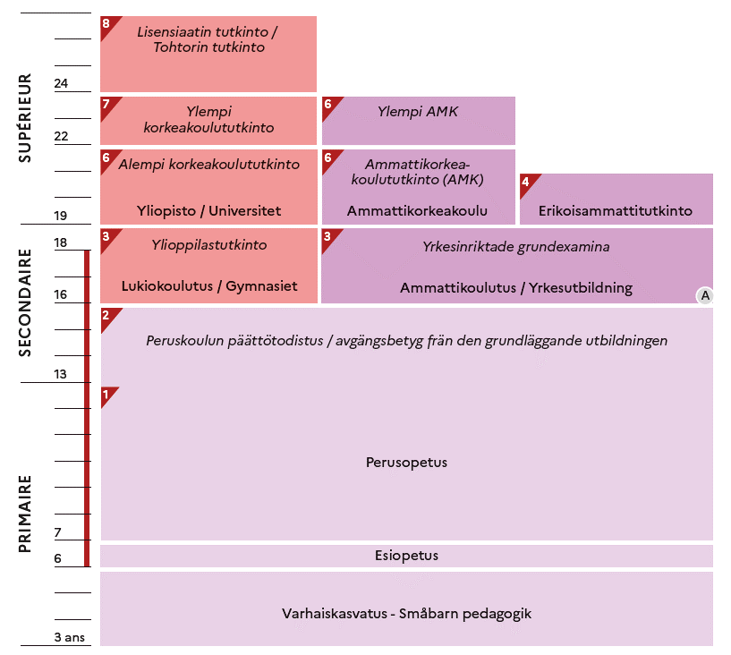

 |  |  | L'Europe de l'éducation en chiffres 2022, DEPP.

1.1.3 : Le système à « tronc commun » (France)
Données officielles nationales, OCDE : Education GPS ; portail Eurydice : National Education Systems.

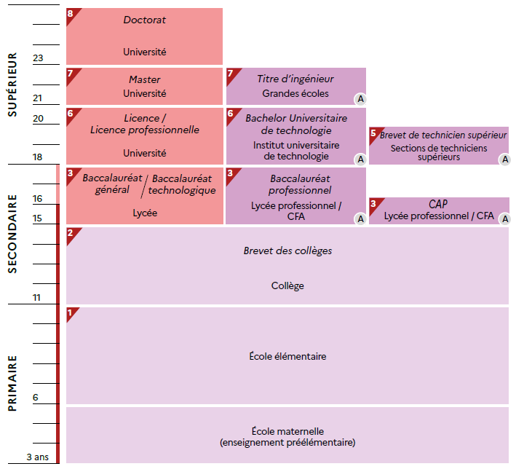

 |  |  | L'Europe de l'éducation en chiffres 2022, DEPP.

1.1.4 : Le système à « orientation précoce » (Allemagne)
Données officielles nationales, OCDE : Education GPS ; portail Eurydice : National Education Systems.

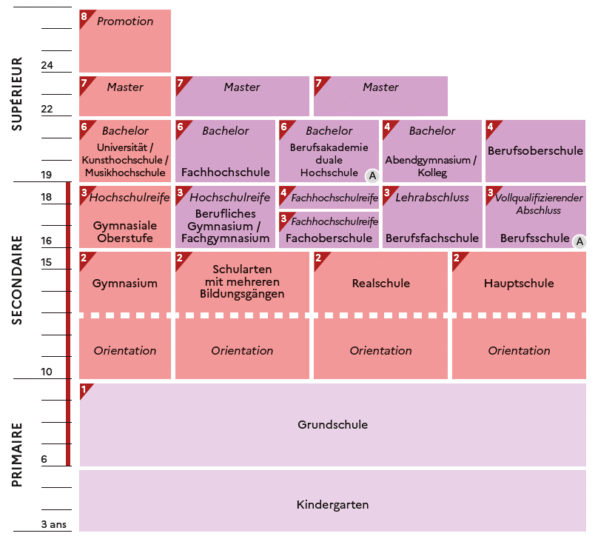

 |  |  | L'Europe de l'éducation en chiffres 2022, DEPP.

1.2
1.2.1 : Durée de scolarisation obligatoire en Europe en 2023-2024
Eurydice, Structure des systèmes éducatifs européens 2023-2024, 2023.

 |  | Âge obligatoire d'entrée dans le sco | CITE 0 | CITE 1 | CITE 2 | CITE 3 | Obligation de formation
 | HR | 7 | 0 | 4 | 4 | 0 | 0
 | EE | 7 | 0 | 6 | 3 | 0 | 0
 | SI | 6 | 0 | 6 | 3 | 0 | 0
 | ES | 6 | 0 | 6 | 3 | 1 | 0
 | IE | 6 | 0 | 6 | 3 | 1 | 0
 | IT | 6 | 0 | 5 | 3 | 2 | 0
 | SE | 6 | 1 | 6 | 3 | 0 | 0
 | LT | 6 | 1 | 4 | 5 | 0 | 0
 | DK | 6 | 0 | 7 | 3 | 0 | 0
 | PT | 6 | 0 | 6 | 3 | 3 | 0
 | PL | 6 | 1 | 4 | 4 | 0 | 3
 | FI | 6 | 1 | 6 | 3 | 2 | 0
 | DE | 6 | 0 | 4 | 5 | 4 | 0
 | CZ | 5 | 1 | 5 | 4 | 0 | 0
 | CY | 5 | 1 | 6 | 4 | 0 | 0
 | MT | 5 | 0 | 6 | 3 | 2 | 0
 | SK | 5 | 1 | 4 | 5 | 1 | 0
 | LV | 5 | 2 | 6 | 3 | 0 | 0
 | BG | 5 | 2 | 4 | 3 | 2 | 0
 | RO | 5 | 1 | 5 | 4 | 3 | 0
 | BE | 5 | 1 | 6 | 2 | 4 | 0
 | NL | 5 | 1 | 6 | 3 | 1 | 2
 | AT | 5 | 1 | 4 | 4 | 1 | 3
 | EL | 4 | 2 | 6 | 3 | 0 | 0
 | LU | 4 | 2 | 6 | 3 | 1 | 0
 | HU | 3 | 3 | 4 | 4 | 2 | 0
 | FR | 3 | 3 | 5 | 4 | 1 | 2

 |  |  |  |  |  |  |  | Note : à partir de l'enseignement secondaire, les durées retenues pour chaque niveau d'enseignement correspondent à la fillière générale (la plus commune s'il y en a plusieurs).
 |  |  |  |  |  |  |  | DEPP, L'Europe de l'éducation en chiffres 2022, données actualisées en 2023.

1.2.2 : Effectifs d’élèves en CITE 1 et en CITE 2 en 2020-2021
Eurostat, collecte de données UOE, educ_uoe_enra02

 |  | CITE 1 | CITE 2
 | UE-27 | 23,175,646 | 18,869,426
 | MT | 26,941 | 13,606
 | LU | 40,579 | 23,151
 | CY | 58,543 | 28,690
 | EE | 88,992 | 44,523
 | LT | 116,682 | 167,514
 | LV | 119,274 | 60,745
 | SI | 133,342 | 62,589
 | HR | 151,652 | 177,373
 | SK | 232,330 | 268,827
 | BG | 237,737 | 198,501
 | AT | 346,611 | 343,087
 | HU | 367,591 | 390,447
 | FI | 371,364 | 190,299
 | DK | 443,943 | 242,518
 | IE | 557,157 | 219,428
 | CZ | 563,645 | 457,264
 | PT | 583,173 | 342,869
 | EL | 610,718 | 340,692
 | BE | 818,422 | 413,179 |  | DEPP, L'Europe de l'éducation en chiffres 2022, données actualisées en 2023.
 | RO | 876,906 | 712,526
 | SE | 880,822 | 405,306
 | NL | 1,154,994 | 754,158
 | PL | 1,499,410 | 1,607,351
 | IT | 2,671,011 | 1,750,809
 | ES | 2,926,681 | 1,724,043
 | DE | 3,038,181 | 4,467,937
 | FR | 4,258,764 | 3,461,995

1.2.3 : Taille moyenne des classes en CITE 1 et en CITE 2 en 2020-2021
OCDE, collecte de données UOE, oecd.stat

 |  | CITE 1 | CITE 2
 | FR | 21.9 | 25.6
 | HU | 21.8 | 20.9
 | DE | 20.9 | 23.8
 | UE-23 | 20.6 | 22.8
 | SE | 20.6 | 22.4
 | ES | 20.1 | 23.4
 | PT | 20.0 | 21.4
 | CZ | 19.9 | 21.9
 | DK | 19.6 | 20.1
 | FI | 18.7 | 19.4
 | EE | 18.6 | 18.7
 | SI | 18.6 | 20.6
 | BG | 18.5 | 18.7
 | AT | 18.3 | 21.2
 | SK | 18.2 | 20.1
 | IT | 18.1 | 20.3
 | PL | 17.3 | 18.1
 | LT | 17.2 | 19.2 |  | Note : les données de la Belgique, de l'Irlande et des Pays-Bas ne sont pas disponibles.
 | LV | 16.9 | 17.4 |  | DEPP, L'Europe de l'éducation en chiffres 2022, données actualisées en 2023.
 | EL | 16.9 | 21.4
 | LU | 15.6 | 18.4

1.3
1.3.1 : Dépense annuelle des établissements d’enseignement par élève et par niveau de CITE en 2020
OCDE, Regards sur l'éducation 2023, table B2.3 et table C1.1

 |  | CITE 02 | CITE 1 |  | CITE 2 | CITE 3
 | LU | 22,702 | 22,990 | LU | 27,112 | 26,182
 | SE | 14,934 | 13,997 | FI | 17,726 | 10,238
 | FI | 13,511 | 11,212 | DK | 17,402 | 11,344
 | DE | 12,946 | 11,587 | AT | 17,307 | 17,695
 | DK | 12,234 | 14,273 | BE | 16,635 | 16,543
 | AT | 11,977 | 14,029 | NL | 15,364 | 16,324
 | IT | 10,032 | 12,008 | DE | 14,197 | 18,098
 | BE | 10,589 | 12,813 | SE | 13,857 | 13,939
 | UE-25 | 10,070 | 10,337 | FR | 12,139 | 16,266
 | SI | 10,038 | 10,714 | UE-25 | 12,111 | 11,664
 | FR | 9,986 | 9,673 | CZ | 12,760 | 12,374
 | LT | 9,894 | 8,173 | IE | 11,880 | 10,891
 | NL | 8,901 | 11,188 | PT | 11,715 | 11,032
 | PL | 8,644 | 11,872 | SI | 11,398 | 9,752
 | PT | 8,322 | 9,340 | ES | 10,658 | 11,668
 | ES | 8,230 | 9,077 | EE | 10,563 | 6,584
 | CZ | 8,048 | 8,466 | IT | 9,760 | 11,059
 | SK | 7,642 | 8,853 | PL | 8,696 | 8,251
 | HU | 7,600 | 7,928 | LT | 8,128 | 9,260
 | LV | 7,348 | 7,142 | SK | 7,949 | 9,436
 | BG | 6,712 | 5,211 | EL | 7,364 | 6,458
 | EL | 6,411 | 7,467 | LV | 7,157 | 9,460
 | RO | 4,832 | 3,188 | HU | 7,155 | 8,409
 |  |  |  | BG | 6,918 | 5,729 | Note : les données du Chypre et de la Croatie ne sont pas disponibles, ainsi que partiellement celles de l'Estonie et de l'Irlande.
 |  |  |  | RO | 6,817 | 6,382 | DEPP, L'Europe de l'éducation en chiffres 2022, données actualisées en 2023.

1.3.2 : Facteurs qui influencent le coût salarial des enseignants par élève en CITE 1 et en CITE 2
OCDE, Regards sur l'éducation 2023, table D1.1, table D3.4, table D7.1

Nombre d'élèves par enseignant en ETP (2020-2021)
Temps annuel moyen d'instruction statutaire, en heures (2022-2023)
 |  |  |  | Temps annuel moyen d'instruction statutataire ('compulsory instruction time'), en heures (2023 / 2022 pour DE) | CITE 1 | CITE 2
 |  |  |  | DE | 724 | 896
 |  |  |  | FR | 864 | 968
 |  |  |  | IT | 904 | 990

 | Nombre d'élèves par enseignant en ETP (2021) | CITE 1 | CITE 2
 | IT | 11.0 | 10.7
 | DE | 14.8 | 12.8 | Temps d'enseignement statutaire, en heures (2020-2021) | CITE 1 | CITE 2
Salaire effectif moyen des enseignants de 25-64 ans, en PPA pour la consommation privée (2021-2022)
 | FR | 18.3 | 14.5 | DE | 691 | 641
Temps d'enseignement statutaire, en heures (2020-2021)
 |  |  |  | IT | 744 | 608
 |  |  |  | FR | 900 | 720

 | Salaire effectif annuel moyen des enseignants (25-64 ans), en PPA (2022/ 2020 pour la France) | CITE 1 | CITE 24
 | IT | 39,569 | 42,055
 | FR | 45,320 | 50,609
 | DE | 82,145 | 90,235
 |  |  |  | IT
 |  |  |  | FR |  |  | Note : voir définitions en annexes pour « temps d’instruction statutaire » et « temps d’enseignement statutaire ».
 |  |  |  | DE |  |  | DEPP, L'Europe de l'éducation en chiffres 2022, données actualisées en 2023.

1.3.3 : Évolution des dépenses publiques au titre des établissements d'enseignement de la CITE 1 à la CITE 4 et évolution du PIB entre 2015 et 2020
OCDE, Regards sur l'éducation 2023, table C2.4

 |  | Évolution des dépenses publiques d'éducation | Évolution du PIB
 | LV | 95 | 110
 | AT | 101 | 101
 | PT | 102 | 102
 | HU | 102 | 112
 | IT | 103 | 95
 | FR | 103 | 99
 | FI | 103 | 106
 | NL | 105 | 105
 | BE | 106 | 101
 | ES | 114 | 98
 | DE | 114 | 103
 | LU | 115 | 109 |  |  |  |  | L'Europe de l'éducation en chiffres 2022, DEPP.
 | UE-25 | 117 | 108
 | PL | 117 | 117
 | SI | 118 | 112
 | SE | 120 | 106
 | IE | 125 | 135
 | LT | 127 | 116
 | SK | 131 | 108 | Note : les données du Danemark et de la Grèce ne sont pas disponibles.
 | RO | 132 | 118 | DEPP, L'Europe de l'éducation en chiffres 2022, données actualisées en 2023.
 | EE | 136 | 117
 | CZ | 140 | 108
 | BG | 141 | 109
 | HR | 143 | 104

1.4
1.4.1 : Nombre total d'heures annuel moyen et nombre d'années d’instruction obligatoire en CITE1 en 2022-2023
Eurydice, Recommended annual instruction time in full-time compulsory education in Europe 2022/2023, 2023.

Heures
 |  | Temps d'instruction moyen par année (échelle de gauche) | Durée de la CITE 1 (échelle de droite) | Nombre total d'heures d'instruction obligatoire en CITE 1 (cette colonne n'est pas comprise dans les données du graph)
 | DK | 1000 | 7.0 | 7000
 | NL | 940 | 6.0 | 5640
 | LU | 924 | 6.0 | 5544
 | IT | 904 | 5.0 | 4521
 | IE | 903 | 6.0 | 5418
 | PT | 874 | 6.0 | 5244
 | FR | 864 | 5.0 | 4320
 | BEfr | 863 | 6.0 | 5178
 | BEnl | 849 | 6.0 | 5094
 | CY | 793 | 6.0 | 4758
 | ES | 793 | 6.0 | 4755
 | UE-27 | 759 | 5.3 | 4037
 | EL | 738 | 6.0 | 4432
 | MT | 732 | 6.0 | 4391
 | DE | 724 | 4.0 | 2896
 | RO | 720 | 5.0 | 3600
 | SE | 714 | 6.0 | 4283
 | AT | 705 | 4.0 | 2820
 | LT | 695 | 4.0 | 2779
 | CZ | 687 | 5.0 | 3435
 | SI | 682 | 6.0 | 4091
 | HU | 680 | 4.0 | 2718
 | SK | 677 | 4.0 | 2707 |  | DEPP, L'Europe de l'éducation en chiffres 2022, données actualisées en 2023.
 | EE | 661 | 6.0 | 3964
 | FI | 660 | 6.0 | 3962
 | LV | 584 | 6.0 | 3506
 | PL | 558 | 4.0 | 2230
 | BG | 507 | 4.0 | 2028
 | HR | 473 | 4.0 | 1892

1.4.2 : Nombre d'heures total cumulé par discipline en CITE 1 en 2022-2023
Eurydice, Recommended annual instruction time in full-time compulsory education in Europe 2022/2023, 2023.

 |  | Lecture, écriture, littérature | Mathématiques | Sciences naturelles | Langues vivantes | Autres disciplines obligatoires | Total
 | HR | 524 | 420 | 238 | 212 | 498 | 1892
 | HU | 686 | 440 | 54 | 55 | 1483 | 2718
 | LT | 810 | 486 | 108 | 162 | 1213 | 2779
 | DE | 778 | 598 | 133 | 146 | 1241 | 2896
 | LV | 814 | 634 | 271 | 384 | 1403 | 3506
 | RO | 1008 | 648 | 180 | 192 | 1572 | 3600
 | FI | 912 | 599 | 399 | 371 | 1681 | 3962
 | EE | 893 | 604 | 263 | 394 | 1810 | 3964
 | SI | 919 | 682 | 260 | 238 | 1992 | 4091
 | SE | 1200 | 830 | 336 | 328 | 1589 | 4283
 | FR | 1656 | 900 | 306 | 270 | 1188 | 4320
 | MT | 656 | 837 | 248 | 656 | 1994 | 4391
 | EL | 1183 | 640 | 492 | 394 | 1723 | 4432
 | ES | 1089 | 869 | 332 | 543 | 1922 | 4755
 | CY | 1406 | 908 | 270 | 270 | 1904 | 4758
 | IE | 1086 | 906 | 216 | 756 | 2454 | 5418
 | LU | 1601 | 1056 | 396 | 955 | 1536 | 5544
 |  |  |  |  |  |  |  | Note : les pays où l’organisation du temps d’instruction se caractérise par une flexibilité horizontale et/ou les pays où certains enseignements sont inclus dans une autre discipline ont été exclus de la figure, ce qui explique l’absence d’une moyenne européenne.
 |  |  |  |  |  |  |  | DEPP, L'Europe de l'éducation en chiffres 2022, données actualisées en 2023.

1.4.3 : Nombre d'heures total cumulé alloué aux disciplines artistiques en CITE 1 en 2022-2023
Eurydice, Recommended annual instruction time in full-time compulsory education in Europe 2022/2023, 2023.

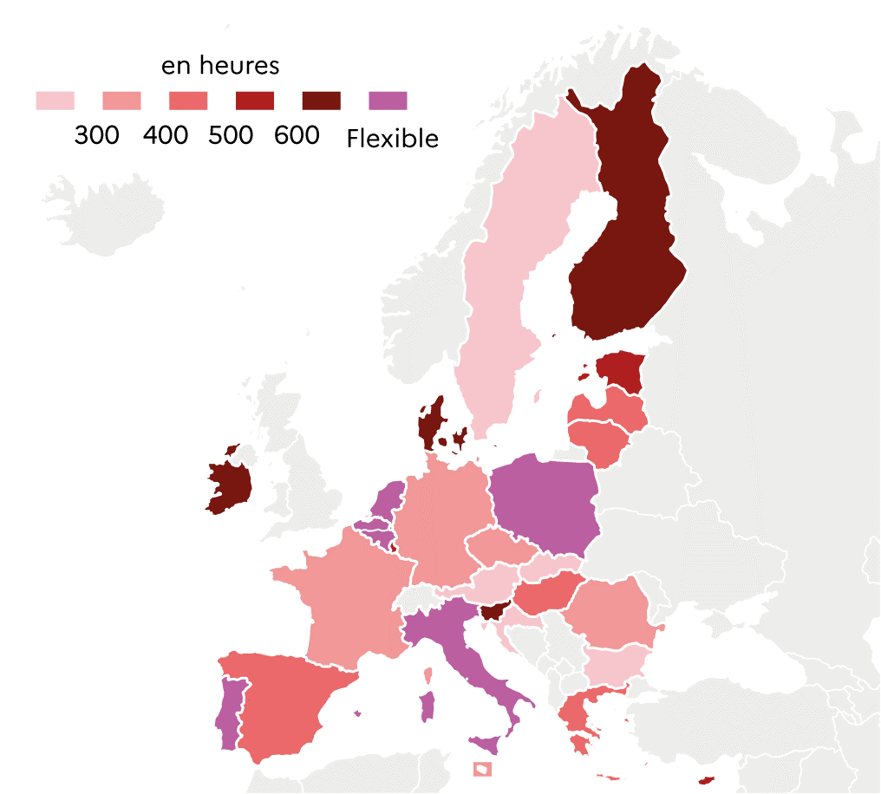
 |  | Total
 | HR | 212
 | AT | 240
 | SE | 280
 | SK | 282
 | BG | 283
 | RO | 324
 | MT | 336
 | CZ | 349
 | FR | 360
 | DE | 381
 | ES | 412
 | LT | 432
 | HU | 440
 | EL | 444
 | LV | 475
 | CY | 546
 | EE | 578
 | LU | 594
 | DK | 600
 | FI | 627
 | SI | 630
 | IE | 648
 | PL | Flexible
 | BEfr | Flexible |  |  | DEPP, L'Europe de l'éducation en chiffres 2022, données actualisées en 2023.
 | BEnl | Flexible
 | NL | Flexible
 | PT | Flexible
 | IT | Flexible

1.4.4 : Nombre d'heures total cumulé alloué à l'éducation physique et sportive en CITE 1 en 2022-2023
Eurydice, Recommended annual instruction time in full-time compulsory education in Europe 2022/2023, 2023.

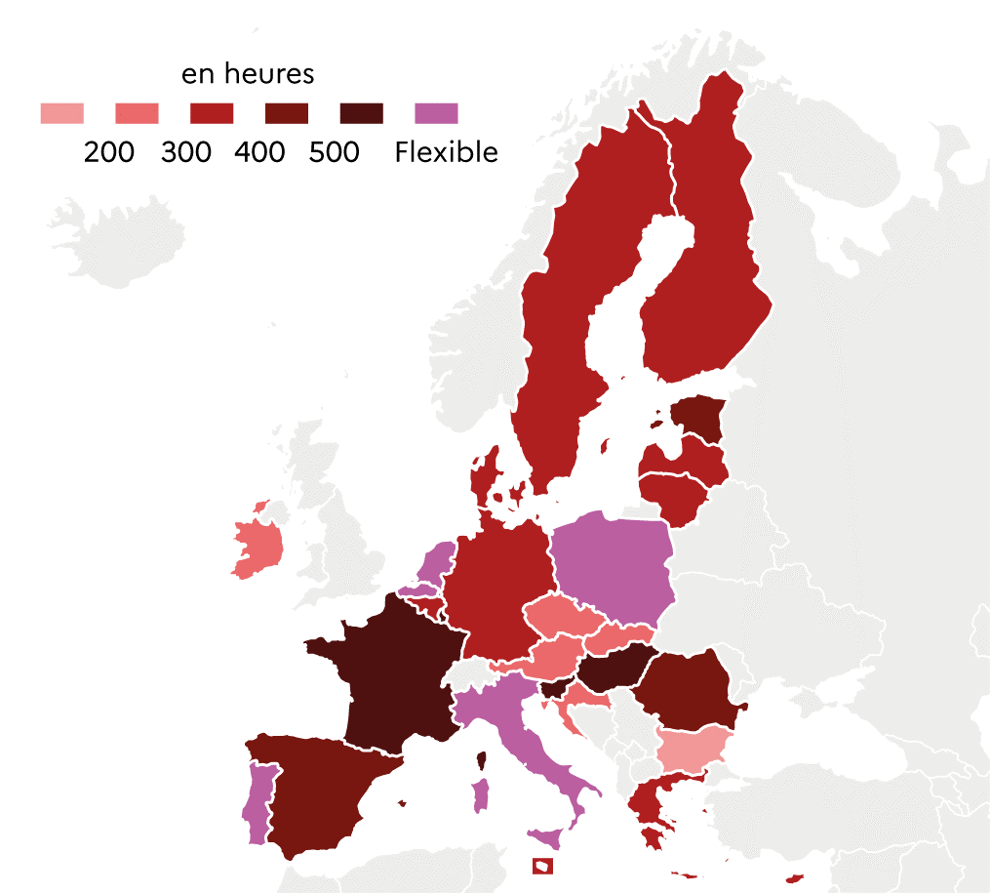
 |  | Total
 | BG | 184
 | IE | 216
 | SK | 224
 | HR | 290
 | CZ | 290
 | AT | 300
 | CY | 316
 | DE | 319
 | SE | 320
 | LT | 324
 | MT | 334
 | DK | 360
 | FI | 371
 | BEfr | 372
 | LV | 384
 | EL | 394
 | EE | 420
 | RO | 432
 | ES | 473
 | LU | 528
 | FR | 540
 | HU | 548
 | SI | 588
 | PL | Flexible |  |  | DEPP, L'Europe de l'éducation en chiffres 2022, données actualisées en 2023.
 | PT | Flexible
 | BEnl | Flexible
 | IT | Flexible
 | NL | Flexible

1.5
1.5.1 : Distribution des élèves du second cycle de l'enseignement secondaire selon l’orientation du programme en 2020-2021
Eurostat, collecte de données UOE, educ_uoe_enra16

 |  | Enseignement général (CITE 34) | Enseignement profesionnel (CITE 35)
 | SE | 64.6 | 35.4
 | ES | 61.3 | 38.7
 | PT | 61.2 | 38.8
 | DK | 60.9 | 39.1
 | LV | 59.9 | 40.1
 | FR | 59.9 | 40.1
 | EE | 59.7 | 40.3
 | DE | 52.8 | 47.2
 | UE-27 | 51.3 | 48.7
 | HU | 50.3 | 49.7
 | IT | 48.1 | 51.9
 | PL | 46.2 | 53.8
 | BE | 46.2 | 53.8
 | LU | 39.2 | 60.8
 | FI | 32.7 | 67.3
 | SK | 32.4 | 67.6
 | NL | 31.3 | 68.7
 | AT | 31.1 | 68.9
 | SI | 30.2 | 69.8 |  | DEPP, L'Europe de l'éducation en chiffres 2022, données actualisées en 2023.

1.5.2 : Proportion d'élèves de la filière professionnelle inscrits en programme combinant études et travail parmi les inscrits de la voie professionnelle en 2020-2021
OCDE, Regards sur l'éducation 2023, table B1.3

 |  | Proportion d'élèves de la filière professionnelle inscrits en apprentissage
 | ES | 2
 | BG | 5
 | BE | 6
 | EE | 8
 | SE | 8
 | RO | 11
 | FI | 16
 | PL | 14
 | LU | 22
 | SK | 27
 | FR | 28
 | UE-25 | 40
 | AT | 50
 | DE | 89
 | DK | 100
 | HU | 100
 | IE | 100
 | LV | 100
 |  |  |  |  | Note : les programmes combinant études et emploi ont moins de 75 % mais plus de 10 % du programme d'études présenté dans l'environnement scolaire (programmes type apprentissage ou alternance).
 |  |  |  |  | Les données de la Croatie, de la Grèce, de l'Italie, de la Lituanie, des Pays-Bas, du Portugal, de la République tchéque et de la Slovénie ne sont pas disponibles.
 |  |  |  |  | DEPP, L'Europe de l'éducation en chiffres 2022, données actualisées en 2023.

1.5.3 : Score moyen en compréhension de l'écrit selon l'orientation du programme lors de l'enquête PISA 2022
OCDE, PISA 2022

 |  | Voie professionnelle | Voie générale | Score moyen
 | BG | 365 | 448 | 404
 | RO | 328 | 441 | 428
 | EL | 359 | 456 | 438
 | SK | 354 | 453 | 447
 | NL | 316 | 464 | 459
 | SI | 380 | 484 | 469
 | LT | 354 | 476 | 472
 | HU | 358 | 490 | 473
 | FR | 394 | 494 | 474
 | ES | 381 | 476 | 474
 | LV | 478 | 475 | 475
 | HR | 446 | 542 | 476
 | PT | 435 | 484 | 477
 | BE | 418 | 523 | 479
 | DE | 386 | 482 | 480
 | AT | 475 | 487 | 480
 | IT | 445 | 513 | 482
 | PL | 449 | 531 | 489 |  | *PISA 2022 compte 26 pays de l'UE, le Luxembourg n'ayant pas participé.
 | CZ | 482 | 492 | 489 |  | DEPP, L'Europe de l'éducation en chiffres 2022, données actualisées en 2023.
 | EE | 441 | 511 | 511

1.5.4 : Répartition des diplômés de la voie professionnelle du second cycle de l'enseignement secondaire au cours de l’année 2021, selon le sexe et par spécialité de formation
Eurostat, collecte de donnée UOE, educ_uoe_grad02

 |  | Commerce, administration et droit | Technologies de l'information et de la communication | Ingénierie, industries de transformation et construction | Santé et protection sociales
 | UE-27 hommes | 8 | 4 | 27 | 2
 | UE-27 femmes | 10 | 1 | 5 | 11
 | DE h. | 14 | 3 | 32 | 2
 | DE f. | 17 | 0 | 4 | 10
 | FR h. | 7 | 0 | 32 | 2
 | FR f. | 11 | 0 | 4 | 18
 | PL h. | 5 | 14 | 33 | 0
 | PL f. | 7 | 2 | 5 | 0
 | PT h. | 5 | 12 | 14 | 2
 | PT f. | 8 | 1 | 2 | 12
 | FI h. | 7 | 3 | 19 | 3
 | FI f. | 14 | 1 | 5 | 17

1.5.5 : Taux d'emploi des jeunes diplômés de la voie professionnelle du second cycle du secondaire et du post-secondaire non-supérieur en 2022
Eurostat, enquête sur les forces de travail EU-LFS, edat_lfse_24

 |  | Taux d'emploi dans la population totale des individus âgés de 20 à 34 ans | Taux d'emploi des individus âgés de 20 à 34 ans et diplômés de CITE 35 et 45
 | RO | 69.6 | 57.7
 | EL | 66.1 | 59.8
 | IT | 65.0 | 60.7
 | BG | 78.6 | 64.8
 | ES | 76.7 | 65.7
 | FR | 78.0 | 68.9
 | LT | 82.8 | 71.6
 | IE | 87.0 | 71.9
 | EE | 76.0 | 75.1
 | LV | 84.7 | 75.2
 | HR | 78.5 | 75.9
 | CY | 81.3 | 77.4
 | SI | 83.7 | 77.6
 | SK | 83.8 | 78.7
 | BE | 80.9 | 79.6 |  |  | DEPP, L'Europe de l'éducation en chiffres 2022, données actualisées en 2023.
 | UE-27 | 81.5 | 79.7
 | FI | 83.5 | 80.1
 | PL | 83.9 | 82.1
 | PT | 79.9 | 83.0
 | MT | 90.6 | 83.5
 | CZ | 82.0 | 86.0
 | AT | 87.6 | 87.1
 | DK | 84.3 | 87.3
 | HU | 88.2 | 87.4
 | SE | 88.0 | 89.0
 | NL | 91.3 | 92.8
 | DE | 90.4 | 93.3
 | LU | 92.6 | 93.9

